Hoja1
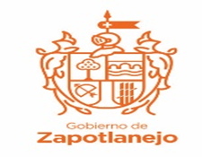
H. AYUNTAMIENTO DE ZAPOTLANEJO, JALISCO.
REGISTROS DE RECLUTAMIENTO 2020

 |  |  | ENE 2020 | FEB 2020 | MAR 2020 | ABR 2020 | MAY 2020 | JUN 2020 | JUL 2020 | AGO 2020 | SEP 2020 | OCT 2020 | NOV 2020 | DIC 2020 | TOTAL
SECRETARIA GENERAL | CARTILLAS MILITARES | Número de cartillas militares expedidas | 13 | 13 | 0 | 0 |  |  |  |  |  |  |  |  | 3110
 | ASESORIAS JURIDICAS | Número de asesorias | 80 | 74 | 50 | 23 |  |  |  |  |  |  |  |  | 227
 | CERTIFICACION DE DOCUMENTOS | Número de documentos certificados | 409 | 282 | 2,344 | 75 |  |  |  |  |  |  |  |  | 3110

